©一周进步
©版权声明 B站的小伙伴你好，感谢遇见爱学习的你，如果想了解更多内容，可以点击右侧图片进入一周进步官网，里面有更多知识等你学习👉 此外，还需要严肃的和大家声明几点： 本课程虽然在B站免费提供给大家，但版权仍归一周进步所有，未经书面同意私自录制、转载传播等行为均属侵权行为。 一周进步官网平台上所有内容，包括但不限于视频、文字、图片均由一周进步或其他权利人依法拥有其知识产权，包括但不限于著作权、商标权、专栏权等。未经一周进步的明确书面特别授权，任何人不得为任何目的使用以及向任何自然人或单位提供出售、营销、出版或利用一周进步官网上提供的任何内容或服务。 如有违反者，将承担由此给一周进步或其他权利人造成的一切损失。 祝大家学习愉快 | 

开始


开始吧 >

1、分列
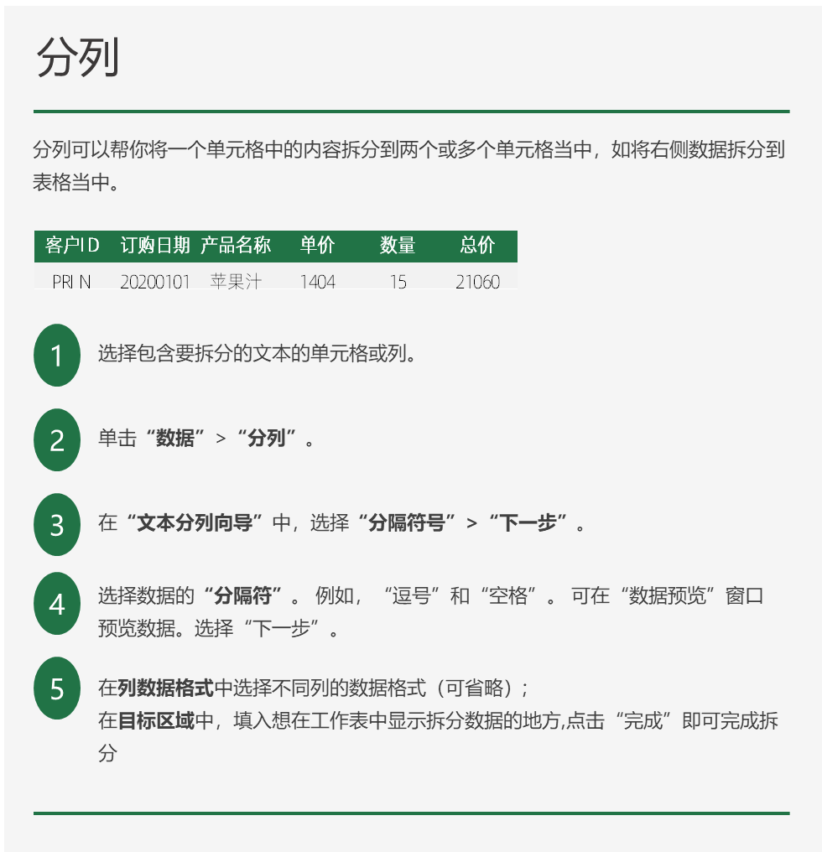
PRINI;20200101,苹果汁 1404-15，21060 | 客户ID | 订购日期 | 产品名称 | 单价 | 数量 | 总价
MEREP;20200101,花生 10-42，420
QUICK;20200101,辣椒粉 13-70，910
GOURL;20200102,花奶酪 34-10，340
SAVEA;20200102,糖果 902-12，10824
BERGS;20200103,黄鱼 25089-10，250890
WANDK;20200103,牛奶 19-30，570
QUICK;20200103,光明奶酪 55-45，2475
FOLIG;20200103,甜辣酱 4309-30，129270
WANDK;20200104,海鲜酱 2805-15，42075
MEREP;20200104,黄豆 33025-18，594450
RICSU;20200105,鸭肉 123079-36，4430844
SAVEA;20200105,山渣片 4903-30，147090
ANATR;20200105,白奶酪 32-10，320
HUNGO;20200106,鸭肉 123079-10，1230790
SAVEA;20200106,绿豆糕 1205-40，48200
BONAP;20200106,蛋糕 905-30，27150
MORGK;20200106,饼干 17045-20，340900
SAVEA;20200107,白米 38-40，1520
HANAR;20200107,墨鱼 6205-20，124100
GOURL;20200107,虾子 9065-4，36260
ERNSH;20200108,大众奶酪 1608-30，48240
AROUT;20200108,玉米片 1002-15，15030
VAFFE;20200108,啤酒 14-14，196
EASTC;20200108,盐 22-25，550
PRINI;20200110,白米 3004-28，84112
TOMSP;20200110,糖果 703-12，8436
LEHMS;20200110,温馨奶酪 1205-20，24100
SAVEA;20200110,酸奶酪 3408-12，40896
SAVEA;20200110,蛋糕 905-10，9050
TORTU;20200110,糖果 902-7，6314
QUICK;20200112,黄豆 2606-35，91210
WILMK;20200112,鸭肉 24-5，120
GREAL;20200112,意大利奶酪 2105-15，31575
BERGS;20200112,盐水鸭 3208-12，38496
FOLKO;20200112,光明奶酪 55-35，1925
GOURL;20200112,猪肉干 53-28，1484
FRANS;20200112,雪鱼 905-4，3620
QUICK;20200113,饼干 17045-50，852250
ANTON;20200113,啤酒 14-40，560
WARTH;20200113,花奶酪 34-24，816
MEREP;20200113,酱油 25-70，1750
RICAR;20200114,糖果 703-40，28120
OLDWO;20200115,糙米 14-40，560
RANCH;20200116,棉花糖 2409-6，14454
RICAR;20200116,花奶酪 2702-40，108080
GREAL;20200116,酸奶酪 3408-9，30672
ANATR;20200116,糙米 14-5，70
HUNGO;20200116,鱿鱼 19-6，114
FOLKO;20200116,猪肉干 53-28，1484
WELLI;20200117,龙虾 408-2，816
HUNGO;20200117,糙米 14-20，280
WARTH;20200117,白米 38-30，1140
BSBEV;20200117,薯条 20-6，120
MORGK;20200117,柠檬汁 18-10，180
HUNGO;20200117,蟹 31-18，558
ISLAT;20200117,燕麦 9-5，45
ISLAT;20200118,浪花奶酪 2-12，24
LEHMS;20200118,辣椒粉 1004-25，25100
QUEDE;20200118,糖果 902-30，27060
BERGS;20200118,运动饮料 18-20，360
RICSU;20200118,海苔酱 21005-10，210050
FRANK;20200118,燕麦 9-32，288
RATTC;20200119,海苔酱 1608-20，32160
BSBEV;20200119,浪花奶酪 205-15，3075
LINOD;20200119,糖果 902-7，6314
THECR;20200120,矿泉水 14-3，42
WELLI;20200121,苏打水 12-8，96
VAFFE;20200121,汽水 306-25，7650
GREAL;20200121,大众奶酪 21-3，63
FAMIA;20200121,黄鱼 25089-30，752670
RICSU;20200121,海哲皮 15-15，225
SEVES;20200121,鸡肉 7045-7，49315
LEHMS;20200122,苹果汁 18-40，720
LEHMS;20200122,黑奶酪 36-20，720
SUPRD;20200123,糖果 703-21，14763
LAUGB;20200123,虾子 707-20，14140
WHITC;20200123,花生 10-12，120
SAVEA;20200123,糖果 902-35，31570
QUICK;20200123,海鲜粉 30-90，2700
BLONP;20200124,墨鱼 6205-18，111690
ERNSH;20200124,黑奶酪 36-45，1620
FOLIG;20200125,光明奶酪 44-12，528
SAVEA;20200125,光明奶酪 55-7，385
ERNSH;20200126,饼干 1309-21，27489
HILAA;20200126,虾米 1804-60，108240
BLONP;20200127,山渣片 3904-35，136640
LINOD;20200127,雪鱼 905-20，18100
HUNGC;20200127,桂花糕 81-21，1701
ISLAT;20200128,意大利奶酪 1702-12，20424
VAFFE;20200128,辣椒粉 13-5，65
FOLKO;20200128,肉松 17-50，850
SUPRD;20200129,糙米 1102-50，55100
MAGAA;20200129,盐 22-10，220
LETSS;20200129,黄鱼 25089-3，75267
ERNSH;20200130,花生 8-50，400
MEREP;20200130,辣椒粉 13-60，780
MAISD;20200130,牛肉干 4309-40，172360
OTTIK;20200131,黑奶酪 2808-15，42120
WANDK;20200131,花生 10-40，400
ANATR;20200131,沙茶 23025-3，69075
SAVEA;20200131,味精 1505-50，75250
GREAL;20200201,蚝油 19045-28，533260
AROUT;20200201,苏打水 15-28，420
REGGC;20200202,大众奶酪 1608-6，9648
QUEEN;20200202,苏打水 15-40，600
OTTIK;20200202,绿豆糕 1205-40，48200
GREAL;20200203,浪花奶酪 205-8，1640
SANTG;20200203,墨鱼 6205-8，49640
FURIB;20200203,白米 38-12，456
WHITC;20200203,烤肉酱 4506-5，22530
SAVEA;20200203,啤酒 14-30，420
SPLIR;20200203,绿豆糕 1205-6，7230
BERGS;20200204,浓缩咖啡 7075-15，106125
SAVEA;20200204,浪花奶酪 205-14，2870
QUEDE;20200204,沙茶 23025-15，345375
CACTU;20200205,蜜桃汁 18-3，54
LEHMS;20200205,味精 1505-25，37625
HILAA;20200205,光明奶酪 55-35，1925
FOLIG;20200205,花生 10-40，400
HANAR;20200205,绿茶 26305-5，131525
QUEEN;20200206,苹果汁 1404-10，14040
QUEDE;20200206,糖果 703-4，2812
WARTH;20200207,海鲜酱 2208-25，55200
FAMIA;20200207,蛋糕 905-6，5430
GALED;20200207,蟹 31-5，155
MAISD;20200207,巧克力 14-12，168
AROUT;20200209,温馨奶酪 1205-50，60250
QUEDE;20200211,盐水鸭 2602-15，39030
KOENE;20200211,巧克力 14-18，252
MEREP;20200211,花奶酪 34-70，2380
MAGAA;20200211,麻油 21035-15，315525
MEREP;20200211,海鲜酱 2805-5，14025
WARTH;20200212,盐 22-25，550
COMMI;20200213,大众奶酪 1608-10，16080
QUICK;20200213,鸡 97-16，1552
ANTON;20200213,大众奶酪 21-50，1050
OLDWO;20200213,海参 13025-30，390750
FRANK;20200213,海哲皮 15-50，750
LILAS;20200214,花生 8-40，320
FRANK;20200214,蜜桃汁 18-30，540
MAGAA;20200215,糯米 21-40，840
WHITC;20200216,牛奶 1502-40，60080
SEVES;20200216,猪肉干 4204-18，75672
HILAA;20200216,苏打水 12-12，144
ERNSH;20200216,蜜桃汁 18-30，540
SAVEA;20200217,牛奶 1502-45，67590
FOLKO;20200217,牛奶 19-5，95
OTTIK;20200217,海鲜粉 30-35，1050
RICSU;20200218,温馨奶酪 1205-30，36150
WANDK;20200218,浪花奶酪 205-20，4100
FRANR;20200218,海苔酱 21005-12，252060
FRANK;20200219,光明奶酪 44-30，1320
VICTE;20200219,蜜桃汁 18-30，540
WHITC;20200219,浓缩咖啡 7075-30，212250
ERNSH;20200219,山渣片 4903-80，392240
ERNSH;20200219,猪肉干 53-120，6360
BSBEV;20200220,虾米 1407-10，14070
ERNSH;20200220,海苔酱 21005-39，819195
WARTH;20200220,蜜桃汁 18-6，108
RATTC;20200220,柠檬汁 18-30，540
LETSS;20200220,墨鱼 6205-12，74460
KOENE;20200220,龙虾 6-20，120
HUNGO;20200221,甜辣酱 3501-35，122535
WANDK;20200222,黄豆 33025-15，495375
ERNSH;20200222,温馨奶酪 1205-70，84350
WARTH;20200222,白米 38-20，760
SIMOB;20200222,黄鱼 25089-25，627225
BLONP;20200223,黄豆 2606-30，78180
WILMK;20200224,饼干 17045-3，51135
WELLI;20200224,糖果 902-24，21648
KOENE;20200225,薯条 16-21，336
FRANK;20200225,花生 10-32，320
HUNGO;20200226,墨鱼 6205-25，155125
FRANK;20200226,矿泉水 14-25，350
REGGC;20200227,蚵 906-20，18120
RATTC;20200227,温馨奶酪 1205-6，7230
LINOD;20200227,苏打水 15-30，450
PICCO;20200227,黑奶酪 36-30，1080
BERGS;20200228,猪肉 3102-10，31020
BERGS;20200228,运动饮料 1404-6，8424
TORTU;20200228,汽水 405-5，2025
GREAL;20200228,光明奶酪 55-30，1650
MAISD;20200228,酸奶酪 3408-15，51120
BERGS;20200301,蜜桃汁 1404-8，11232
QUICK;20200301,雪鱼 905-100，90500
FRANK;20200301,饼干 17045-30，511350
HUNGO;20200303,玉米饼 13-40，520
FOLKO;20200303,酸奶酪 3408-24，81792
WARTH;20200303,黑奶酪 36-10，360
WHITC;20200303,鸡 97-6，582
SAVEA;20200303,虾子 9065-42，380730
HANAR;20200303,温馨奶酪 1205-10，12050
WARTH;20200304,盐水鸭 2602-10，26020
RATTC;20200304,浓缩咖啡 7075-18，127350
LAZYK;20200305,虾米 1407-10，14070
HILAA;20200305,猪肉干 4204-25，105100
WHITC;20200305,海鲜酱 2805-25，70125
TRAIH;20200305,黄豆 33025-6，198150
BLONP;20200305,温馨奶酪 1205-50，60250
ERNSH;20200305,沙茶 23025-11，253275
WOLZA;20200305,牛奶 19-10，190
LAUGB;20200305,三合一麦片 7-5，35
BONAP;20200305,温馨奶酪 1205-3，3615
MEREP;20200306,绿茶 21008-49，1029392
FURIB;20200306,盐 1706-16，27296
MAGAA;20200306,汽水 306-28，8568
CACTU;20200306,绿豆糕 1205-6，7230
SAVEA;20200306,猪肉干 53-20，1060
QUICK;20200306,糙米 14-100，1400
RATTC;20200307,意大利奶酪 2105-9，18945
OLDWO;20200307,饼干 17045-20，340900
TOMSP;20200308,啤酒 1102-20，22040
KOENE;20200308,花生 8-40，320
WARTH;20200308,雪鱼 905-40，36200
REGGC;20200309,烤肉酱 3604-12，43248
WHITC;20200309,啤酒 1102-35，38570
BOLID;20200309,蚵 12-2，24
PICCO;20200309,猪肉 39-30，1170
WARTH;20200309,光明奶酪 55-25，1375
QUICK;20200310,牛奶 1502-60，90120
BSBEV;20200310,花生 8-14，112
WILMK;20200310,德国奶酪 38-4，152
KOENE;20200310,饼干 17045-20，340900
QUEEN;20200310,花奶酪 34-15，510
KOENE;20200311,光明奶酪 44-36，1584
TRAIH;20200311,浓缩咖啡 7075-20，141500
FOLKO;20200312,浓缩咖啡 602-4，2408
LEHMS;20200312,黄鱼 25089-20，501780
BSBEV;20200313,猪肉干 4204-3，12612
QUEEN;20200313,鸭肉 24-12，288
HILAA;20200313,黄豆 33025-35，1155875
HUNGC;20200314,海哲皮 15-30，450
FAMIA;20200314,三合一麦片 7-4，28
WELLI;20200316,墨鱼 6205-4，24820
KOENE;20200317,大众奶酪 21-15，315
QUICK;20200317,浓缩咖啡 7075-40，283000
FOLIG;20200318,墨鱼 6205-50，310250
QUEEN;20200318,温馨奶酪 1205-20，24100
LEHMS;20200318,光明奶酪 55-25，1375
ERNSH;20200318,意大利奶酪 2105-16，33680
SEVES;20200318,猪肉干 53-10，530
BSBEV;20200319,海鲜粉 24-30，720
BOTTM;20200320,虾米 1407-50，70350
MEREP;20200320,山渣片 4903-3，14709
AROUT;20200320,海哲皮 15-3，45
SAVEA;20200320,花奶酪 34-40，1360
GREAL;20200320,黄豆 33025-28，924700
RANCH;20200320,花生 10-5，50
MORGK;20200321,蛋糕 905-12，10860
BLAUS;20200322,柠檬汁 18-14，252
DUMON;20200322,苹果汁 18-3，54
SIMOB;20200323,蚵 906-2，1812
OTTIK;20200323,沙茶 23025-15，345375
RICAR;20200323,绿豆糕 1205-18，21690
THEBI;20200323,鱿鱼 19-5，95
BERGS;20200323,虾子 9065-10，90650
GROSR;20200323,蟹 31-10，310
BERGS;20200324,意大利奶酪 2105-12，25260
LONEP;20200325,烤肉酱 4506-7，31542
FOLIG;20200325,浓缩咖啡 7075-2，14150
QUEEN;20200325,玉米片 12075-24，289800
AROUT;20200325,三合一麦片 7-8，56
VICTE;20200325,海苔酱 21005-2，42010
PICCO;20200326,柠檬汁 18-50，900
FURIB;20200326,柠檬汁 18-10，180
QUEDE;20200326,鸡肉 7045-6，42270
GREAL;20200327,绿茶 26305-15，394575
SAVEA;20200327,白米 38-45，1710
BONAP;20200327,意大利奶酪 2105-30，63150
BONAP;20200328,盐 22-50，1100
BOLID;20200328,运动饮料 18-21，378
GODOS;20200329,鸭肉 123079-20，2461580
ANTON;20200329,棉花糖 31023-30，930690
WHITC;20200329,海哲皮 15-15，225
RICSU;20200330,海哲皮 15-9，135
TOMSP;20200330,啤酒 14-10，140
GODOS;20200330,花生 10-6，60
WANDK;20200330,苏打水 15-15，225
QUICK;20200330,柳橙汁 46-40，1840
HUNGO;20200331,沙茶 23025-70，1611750
AROUT;20200331,蛋糕 905-25，22625
THECR;20200331,鸭肉 123079-6，738474
QUEDE;20200331,运动饮料 18-20，360
BOTTM;20200401,蛋糕 706-30，21180
MEREP;20200401,鸡精 8-30，240
HUNGO;20200401,虾子 9065-80，725200
TRADH;20200401,盐 22-20，440
QUEEN;20200402,花生 8-30，240
HILAA;20200402,虾米 1804-5，9020
SEVES;20200402,白奶酪 32-24，768
PICCO;20200403,大众奶酪 1608-15，24120
TORTU;20200403,苹果汁 18-10，180
HANAR;20200404,海苔酱 21005-36，756180
OTTIK;20200405,运动饮料 18-10，180
KOENE;20200405,山渣片 4903-20，98060
OCEAN;20200406,光明奶酪 55-2，110
QUICK;20200406,苹果汁 18-30，540
REGGC;20200406,猪肉 39-20，780
SAVEA;20200406,盐水鸭 3208-120，384960
DRACD;20200406,大众奶酪 21-20，420
VICTE;20200407,蚵 906-20，18120
CACTU;20200407,虾子 9065-10，90650
SAVEA;20200407,虾子 9065-24，217560
HUNGO;20200407,光明奶酪 55-42，2310
MEREP;20200408,蜜桃汁 1404-60，84240
SUPRD;20200408,烤肉酱 3604-30，108120
VICTE;20200408,蟹 2408-20，48160
LEHMS;20200408,白米 3004-14，42056
FAMIA;20200408,花奶酪 34-12，408
TRADH;20200408,山渣片 4903-10，49030
BERGS;20200408,绿茶 26305-15，394575
HILAA;20200408,棉花糖 31023-21，651483
WHITC;20200409,牛奶 19-12，228
BLAUS;20200409,烤肉酱 4506-3，13518
SIMOB;20200410,酸奶酪 3408-24，81792
BLAUS;20200410,运动饮料 18-5，90
LAUGB;20200410,汽水 405-5，2025
FAMIA;20200410,虾子 9065-12，108780
SAVEA;20200411,浓缩咖啡 7075-36，254700
WANDK;20200411,糖果 902-12，10824
FRANK;20200411,海参 13025-30，390750
VINET;20200411,三合一麦片 7-18，126
QUEEN;20200412,烤肉酱 3604-42，151368
BLONP;20200412,浓缩咖啡 602-24，14448
BSBEV;20200412,龙虾 6-8，48
HUNGO;20200412,柠檬汁 18-35，630
NORTS;20200412,苹果汁 18-8，144
ERNSH;20200413,猪肉 3102-45，139590
CONSH;20200413,龙虾 408-1，408
LEHMS;20200413,桂花糕 81-21，1701
BERGS;20200414,苹果汁 18-35，630
SUPRD;20200415,白米 3004-15，45060
REGGC;20200415,浪花奶酪 205-20，4100
WANDK;20200415,温馨奶酪 1205-8，9640
HUNGO;20200416,光明奶酪 55-40，2200
RICSU;20200417,花奶酪 2702-60，162120
KOENE;20200417,德国奶酪 38-36，1368
BOTTM;20200417,花奶酪 34-50，1700
QUICK;20200418,蚝油 19045-24，457080
ISLAT;20200418,光明奶酪 55-6，330
TORTU;20200419,绿茶 26305-15，394575
MAISD;20200419,绿豆糕 1205-20，24100
QUICK;20200419,温馨奶酪 1205-55，66275
GOURL;20200419,蛋糕 905-15，13575
VAFFE;20200420,海鲜粉 30-10，300
TRADH;20200420,鸭肉 24-20，480
SAVEA;20200421,海鲜酱 2208-90，198720
VAFFE;20200421,鸡肉 7045-50，352250
BLONP;20200421,苹果汁 18-25，450
FRANK;20200421,盐水鸭 3208-10，32080
FAMIA;20200422,盐水鸭 3208-25，80200
QUEEN;20200422,汽水 405-35，14175
BONAP;20200422,小米 1905-14，26670
LILAS;20200424,鸭肉 1902-60，114120
PERIC;20200424,雪鱼 905-21，19005
BERGS;20200424,鸡肉 7045-6，42270
RICAR;20200424,糯米 21-15，315
QUEEN;20200424,盐 22-6，132
ERNSH;20200425,甜辣酱 3501-65，227565
COMMI;20200425,蚵 906-5，4530
QUEEN;20200425,糖果 703-5，3515
AROUT;20200425,鸭肉 24-21，504
ERNSH;20200425,海苔酱 21005-65，1365325
NORTS;20200425,黑奶酪 36-3，108
RICSU;20200426,玉米饼 16025-20，320500
VAFFE;20200427,鸭肉 99-18，1782
QUICK;20200427,鱿鱼 19-30，570
EASTC;20200428,鸭肉 99-21，2079
OCEAN;20200428,花生 8-12，96
FAMIA;20200428,糖果 703-18，12654
QUEEN;20200429,棉花糖 2409-30，72270
BOTTM;20200430,糙米 1102-20，22040
BONAP;20200501,海鲜粉 30-50，1500
SEVES;20200501,干贝 26-18，468
MEREP;20200501,汽水 405-25，10125
VAFFE;20200501,烤肉酱 4506-60，270360
BONAP;20200501,饼干 17045-15，255675
ERNSH;20200501,猪肉 39-33，1287
KOENE;20200502,柠檬汁 18-35，630
OTTIK;20200503,蛋糕 905-40，36200
SAVEA;20200503,白米 38-18，684
WARTH;20200503,鸡精 10-35，350
SAVEA;20200504,海鲜粉 30-45，1350
CONSH;20200505,牛奶 1502-10，15020
BSBEV;20200505,花生 10-15，150
SAVEA;20200505,蚵 12-45，540
HUNGO;20200505,海参 13025-49，638225
GOURL;20200505,海鲜粉 30-3，90
BONAP;20200506,虾米 1804-15，27060
BOTTM;20200507,浪花奶酪 2-49，98
BONAP;20200507,虾米 1804-30，54120
BERGS;20200507,沙茶 23025-16，368400
LAMAI;20200508,浪花奶酪 2-20，40
WANDK;20200508,糯米 21-20，420
SAVEA;20200508,虾子 9065-120，1087800
LETSS;20200508,鸡肉 7045-40，281800
WHITC;20200508,白米 38-14，532
TOMSP;20200509,汽水 306-20，6120
FRANS;20200509,虾米 1804-1，1804
LAMAI;20200511,烤肉酱 4506-8，36048
QUEEN;20200511,白米 38-60，2280
OTTIK;20200511,虾米 1804-20，36080
SAVEA;20200511,蟹 31-18，558
ANTON;20200512,虾米 1804-10，18040
SAVEA;20200512,意大利奶酪 2105-60，126300
WHITC;20200513,雪鱼 905-40，36200
ANTON;20200514,光明奶酪 55-15，825
HUNGO;20200514,意大利奶酪 2105-20，42100
GOURL;20200515,黄鱼 25089-15，376335
WELLI;20200516,蛋糕 905-15，13575
HILAA;20200516,浓缩咖啡 7075-40，283000
SPLIR;20200516,鱿鱼 19-20，380
RANCH;20200517,虾米 1407-20，28140
TORTU;20200517,蚝油 19045-9，171405
OTTIK;20200517,龙虾 6-10，60
BLAUS;20200517,大众奶酪 21-14，294
BLONP;20200517,光明奶酪 55-12，660
WOLZA;20200517,鸡肉 7045-3，21135
ERNSH;20200518,猪肉 39-35，1365
HILAA;20200519,绿豆糕 10-30，300
BLONP;20200519,柠檬汁 18-10，180
LETSS;20200519,味精 1505-10，15050
BLAUS;20200519,花生 10-8，80
AROUT;20200519,花奶酪 34-15，510
HUNGO;20200520,辣椒粉 13-35，455
MEREP;20200520,蟹 31-16，496
BLONP;20200521,白米 3004-40，120160
AROUT;20200521,苏打水 12-25，300
FRANK;20200521,海哲皮 12-20，240
HUNGC;20200521,鸡肉 7045-4，28180
SAVEA;20200521,薯条 20-25，500
VINET;20200521,虾子 9065-12，108780
QUICK;20200521,海苔酱 21005-80，1680400
PICCO;20200522,汽水 405-35，14175
LILAS;20200523,薯条 20-25，500
MEREP;20200523,苹果汁 18-20，360
FOLKO;20200523,温馨奶酪 1205-2，2410
BERGS;20200524,花奶酪 34-20，680
HANAR;20200524,辣椒粉 13-30，390
AROUT;20200525,猪肉干 53-20，1060
FURIB;20200525,蟹 31-24，744
GOURL;20200526,胡椒粉 40-40，1600
LAMAI;20200526,鸭肉 123079-20，2461580
HILAA;20200527,黑奶酪 36-18，648
REGGC;20200527,虾子 9065-20，181300
OTTIK;20200527,花奶酪 34-30，1020
SAVEA;20200527,蛋糕 905-50，45250
LILAS;20200527,辣椒粉 13-15，195
LEHMS;20200528,浓缩咖啡 7075-20，141500
ERNSH;20200528,运动饮料 18-130，2340
OTTIK;20200528,牛奶 19-40，760
LEHMS;20200529,棉花糖 31023-5，155115
FOLIG;20200530,鸡肉 509-6，3054
SUPRD;20200530,柠檬汁 1404-42，58968
ANTON;20200530,小米 1905-5，9525
TRAIH;20200530,虾米 1804-2，3608
OLDWO;20200530,三合一麦片 7-24，168
MAISD;20200531,柳橙汁 46-30，1380
SEVES;20200531,烤肉酱 4506-24，108144
PICCO;20200601,饼干 1309-18，23562
FOLKO;20200601,白米 38-60，2280
BLONP;20200603,蚵 906-5，4530
VAFFE;20200603,蕃茄酱 10-14，140
ERNSH;20200603,海鲜酱 2805-120，336600
SAVEA;20200603,海哲皮 15-35，525
SAVEA;20200604,花奶酪 34-30，1020
ANATR;20200604,蕃茄酱 10-6，60
VAFFE;20200605,玉米饼 13-25，325
LETSS;20200605,浓缩咖啡 7075-21，148575
REGGC;20200605,光明奶酪 55-10，550
BOTTM;20200606,光明奶酪 44-9，396
FRANS;20200606,棉花糖 2409-2，4818
HUNGO;20200606,猪肉干 53-3，159
MEREP;20200606,饼干 17045-30，511350
HUNGO;20200606,运动饮料 18-3，54
MAGAA;20200606,酸奶酪 3408-30，102240
NORTS;20200607,三合一麦片 7-6，42
SAVEA;20200607,猪肉 39-100，3900
QUICK;20200607,酸奶酪 3408-7，23856
RATTC;20200610,黄鱼 2007-18，36126
QUICK;20200610,鸭肉 123079-40，4923160
MEREP;20200611,绿豆糕 10-30，300
ERNSH;20200611,桂花糕 81-39，3159
SANTG;20200611,汽水 405-8，3240
OTTIK;20200612,大众奶酪 1608-30，48240
OLDWO;20200612,牛肉干 3501-50，175050
PERIC;20200612,矿泉水 14-30，420
SAVEA;20200612,苹果汁 18-5，90
SAVEA;20200612,海参 13025-12，156300
VICTE;20200613,酸奶酪 2708-40，108320
WHITC;20200613,饼干 1309-35，45815
ERNSH;20200613,德国奶酪 38-36，1368
FRANR;20200613,山渣片 4903-10，49030
MAGAA;20200613,运动饮料 18-2，36
QUICK;20200614,猪肉干 53-48，2544
FRANK;20200614,黄鱼 25089-20，501780
BOTTM;20200614,蕃茄酱 10-20，200
KOENE;20200615,黄鱼 2007-8，16056

3、练习2
文本数值转为数值
1
2
3
4
5
6
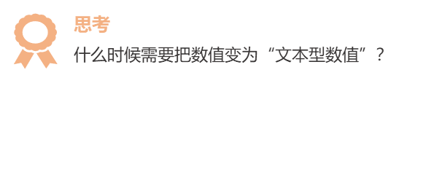
7
8
9
10
11
12
13
14
15
16
17
18
19
20

